Накладная-№3
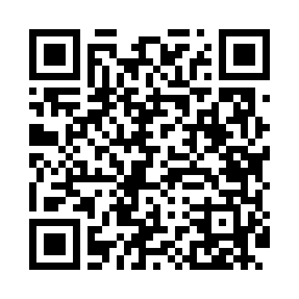
Номер товарно-транспортной накладной: |  |  | Торговый представитель: Kamol aka
Поставщик: Toshkent falcon fly 2 |  |  | Телефон торгового представителя: +998979626299
Дата отгрузки: 08.10.2025 |  |  | Контрагент: Dona zakass
Дата консигнации: |  |  | Адрес:
Доставщик: |  |  | Телефон:
Телефон доставщика:
Время заказа: 08.10.2025 10:55:40
№ | Штрих-код | Название товаров (работ,услуг) | Количество | Количество в кейсе | Цена | Сумма
 |  |  | 6 |  |  | 25.6
1 | 6937202506068 | Пластмассовая разделочная доска SY003, 36×28 см, GB-29-6 | 2 | 2 шт. | 3 | 6
2 | 6905385390309 | Пластиковый салатница MX10-10.8 XP-39-30 | 4 | 4 шт. | 4.90 | 19.60
Итого: 25.6$|->UZS: 320,000.00

